Sheet1
Foshan Kaiyang
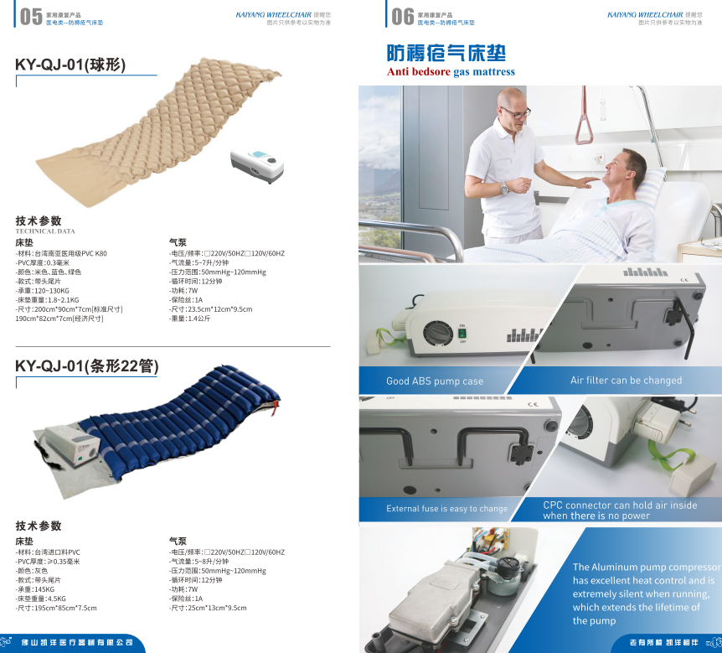
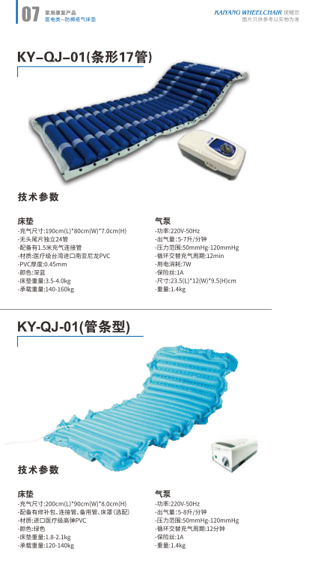
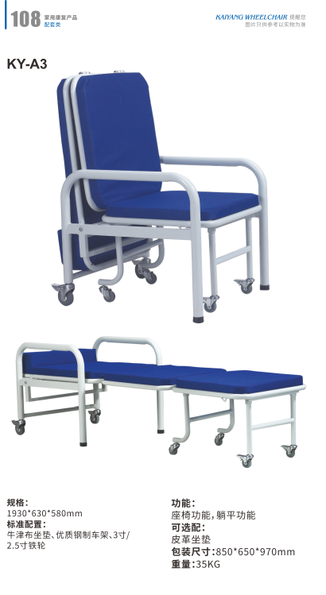

Yuwell
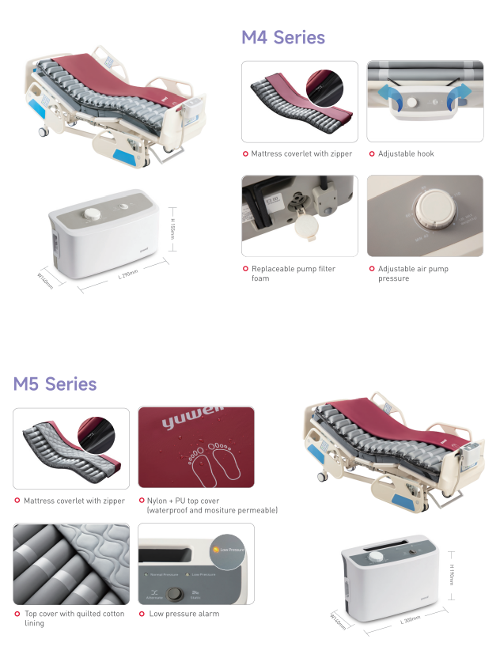
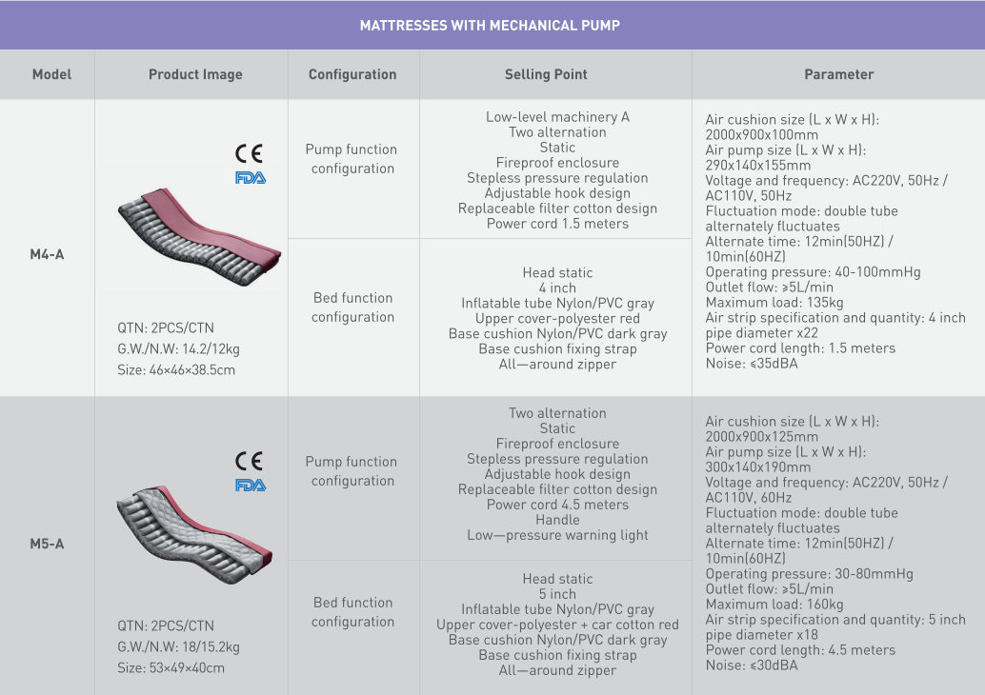

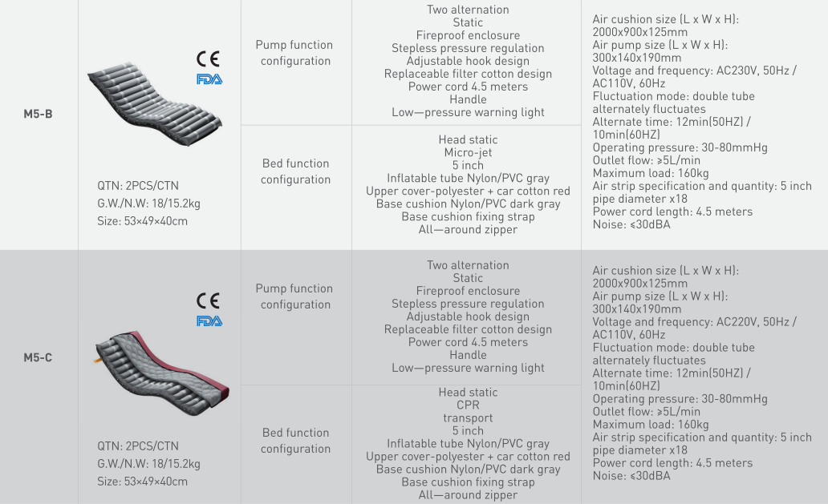

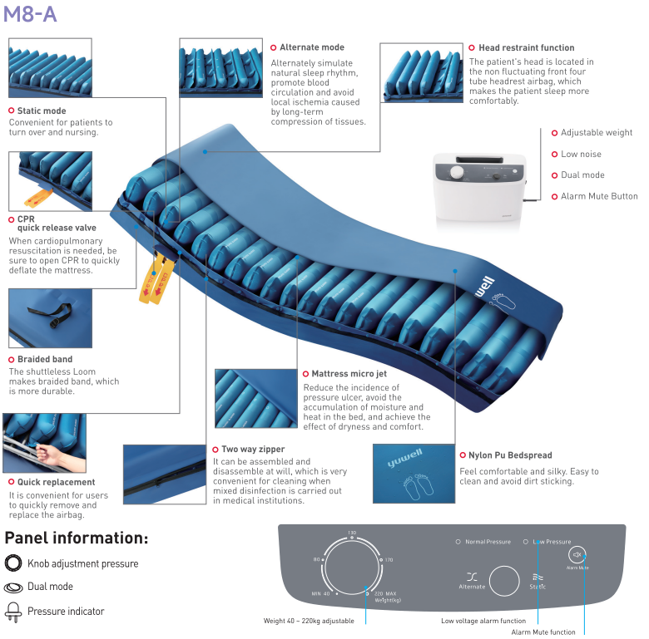
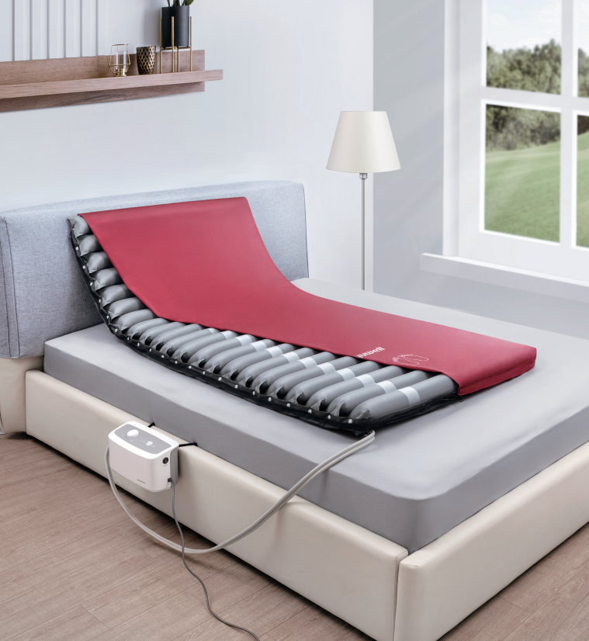

九天智算
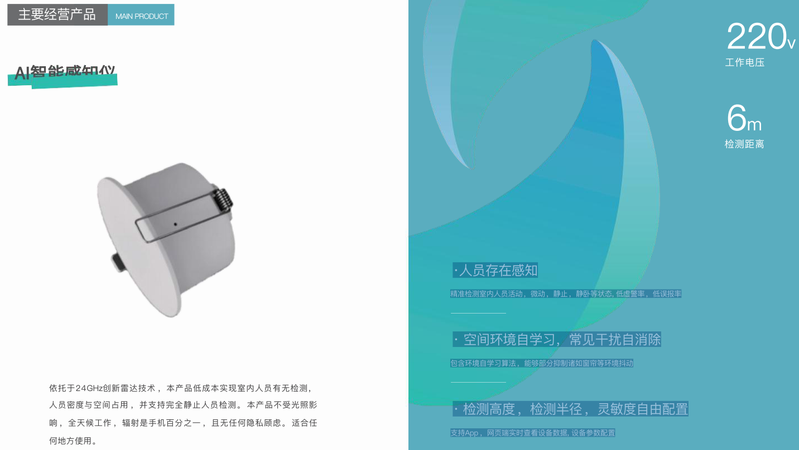

24GHzの革新的なレーダー技術を活用した本製品は、低コストで室内の人の有無、人数密度、空間の占有状況を検出でき、完全に静止している人の検出にも対応しています。
本製品は照明の影響を受けず、24時間いつでも稼働します。放射線量はスマートフォンの100分の1であり、プライバシーの懸念も一切ありません。あらゆる場所での使用に最適です。

